상품제안서
마블 굿즈 파워뱅크 보조배터리 6800mAh | 상품코드: S41243

 |  |  |  |  |  |  | 02-713-8555 | www.synergygift.co.kr
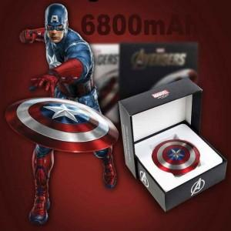

【상세/제작정보】

【인쇄/포장옵션】 | 레이저, 풀칼라 / 포장지포장

【공급단가】 | 수량 | 50~ | 100~ | 500~ | 1,000~ | 3,000~
*VAT별도 | 단가 | 7,800원 | 7,680원 | 7,500원 | 7,200원 | 6,900원

【상품 URL】 | https://www.synergygift.co.kr:443/src/goods_detail.php?gdno=41243

